HL
에러 Code and solution(Laser_LCD 없는 모델)-5000Series
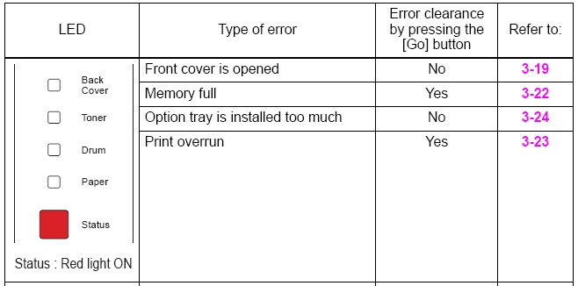

에러 |  | Cause | Remedy
앞커버 열림 | 1 | Interlock SW ASSY 연결실패 | Interlock SW ASSY의 케이블 연결확인 및 재연결
 | 2 | Interlock SW ASSY 불량 | 센서체크를 실행하여 문제가 있으면 케이블을 확인하고 재연결"(Factory Inspection Mode in 1.3 Service Mode in Chapter7).
 | 3 | 안쪽에 제공되는 cover sensor harness ASSY가 고장남 | 교체 - process cover ASSY
 | 4 | Relay front PCB ASSY 불량 | 교체 - relay front PCB ASSY
 | 5 | Main PCB ASSY 불량 | 교체 - main PCB ASSY
메모리 꽉참 | 1 |  | 1.[GO]버튼을 누르면 저장된 데이터가 인쇄됨
 | 2 |  | 2.해상도를 낮추거나 데이터 크기를 줄인다
추가 트레이가많이 설치됨 | 1 | Connector : 54702-1219 불량 | 교체 - connector : 54702-1219
 | 2 | Main PCB ASSY 불량 | 교체 - the main PCB ASSY
Print over run |  |  | 해상도를 낮추거나 데이터 크기를 줄인다
 |  |  | DIMM 메모리 추가

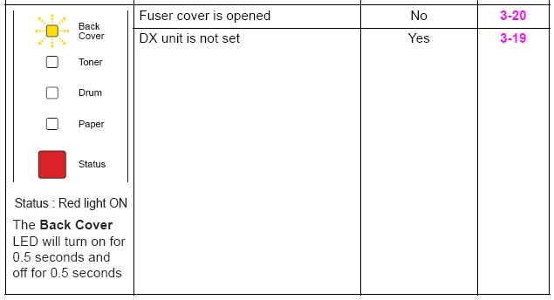

에러 |  | Cause | Remedy
퓨져커버 열림 | 1 | Paper eject actuator 가 걸렸다 | paper eject actutor를 재조립
 | 2 | 케이블 불량 of relay rear PCB ASSY | relay rear PCB ASSY 케이블 확인 및 재연결
 | 3 | Paper eject actuator 불량 | 교체 - paper eject actuator
 | 4 | Relaay rear PCB ASSY 불량 | 교체 - relay rear PCB ASSY
 | 5 | Main PCB ASSY 불량 | 교체 - main PCB ASSY
DX unit이 설치되지 않음 | 1 | Harness connection 불량 of back cover sensor | 센서체크를 실행"(Factory Inspection Mode in 1.3 Service Mode in Chapter7).하여 문제가 있으면 back cover sensor케이블을 확인하고 케이블 재연결
 | 2 | Broken boss of back cover | 교체 - back cover
 | 3 | Back cover sensor 불량 | 교체 - back cover sensor
 | 4 | Main PCB ASSY 불량 | 교체 - main PCB ASSY

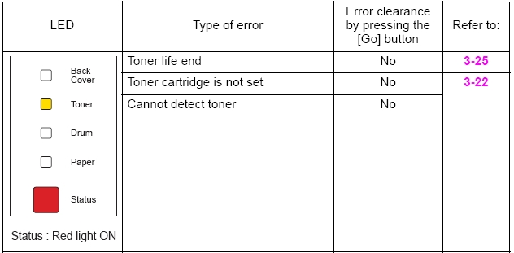

에러 |  | Cause | Remedy
토너수명종료 | 1 | Harness connection 불량 of toner sensor | 센서체크를 실행"(Factory Inspection Mode in 1.3 Service Mode in Chapter7).하여 문제가 있으면 toner sensor PCB ASSY 케이블을 확인하고 케이블 재연결
 | 2 | Toner sensor PCB ASSY 불량 | 교체 - toner sensor PCB ASSY
 | 3 | Panel PCB ASSY 불량 | 교체 - panel PCB ASSY
 | 4 | Main PCB ASSY 불량 | 교체 - main PCB ASSY
토너카트리지장착 안됨 | 1 | Harness connection 불량 of toner sensor PCB unit ASSY | 센서체크를 실행"(Factory Inspection Mode in 1.3 Service Mode in Chapter7).하여 문제가 있으면 the toner sensor PCB 케이블 연결확인
 | 2 | Toner sensor PCB unit ASSY 불량 | 교체 - toner sensor PCB unti ASSY
 | 3 | Panel PCB ASSY 불량 | 교체 - panel PCB ASSY
 | 4 | Main PCB ASSY 불량 | 교체 - main PCB ASSY

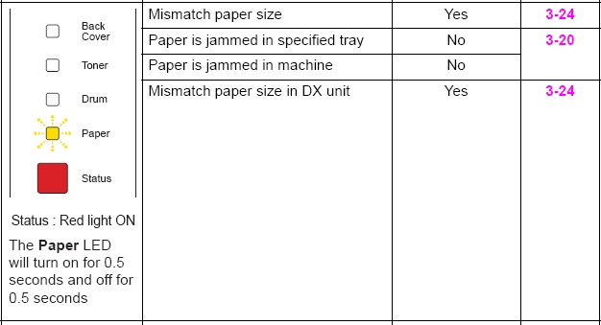

에러 |  | Cause | Remedy
종이크기가 맞지않음 | 1 | 공급용지와 설정된 용지가 맞지 않음 | 설정된 용지대로 용지 급지
특정 트레이에서 용지걸림 장비안에서 종이걸림 | 1 | Edge actuator 또는 registration front actuator가 특정위치에서 인식됨 | edge actuator or registration front actuator 재조립
 | 2 | Paper feeding kit worn out | 교체 - paper feeding kit
 | 3 | Harness connection 불량 of HVPS PCB ASSY | HVPS PCB ASSY 케이블 확인 및 재연결
 | 4 | HVPS PCB ASSY 불량 | 센서체크를 실행"(Factory Inspection Mode in 1.3 Service Mode in Chapter7).하여 문제가 있으면 HVPS PCB ASSY교체
 | 5 | PE EG sensor ASSY 불량 | 교체 - PE EG sensor ASSY
 | 6 | Main PCB ASSY 불량 | 교체 - main PCB ASSY
DX unit에서 사이즈가 맞지 않음 | 1 |  | Specify the paper size to A4/LETTER/FOLIO

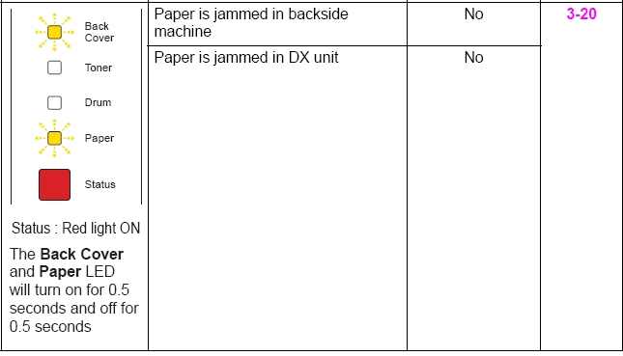

에러 |  | Cause | Remedy
1. 장비 뒤에서 용지걸림 2. DX unit에서 용지 걸림 | 1 | Edge actuator registration front actuator가 어딘가에 걸림 | edge actuator 또는 registration front actuator 재조립
 | 2 | Paper feeding kit 마모됨 | 교체 - paper feeding kit
 | 3 | Harness connection 불량 of HVPS PCB ASSY | HVPS PCB ASSY 케이블 확인 및 재연결
 | 4 | HVPS PCB ASSY 불량 | 센서체크를 실행"(Factory Inspection Mode in 1.3 Service Mode in Chapter7).하여 문제가 있으면 HVPS PCB ASSY교체
 | 5 | PE EG sensor ASSY 불량 | 교체 - PE EG sensor ASSY
 | 6 | Main PCB ASSY 불량 | 교체 - main PCB ASSY

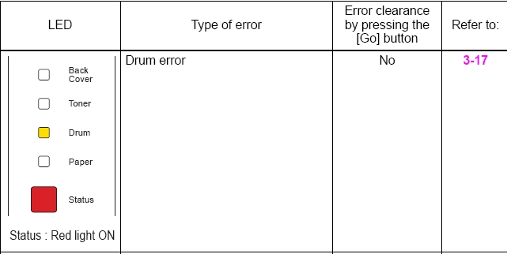

***User check |  | 드럼에서 코로나 와이어 청소
 |  | 교체 - 드럼 교체 후 카운터 초기화
에러 |  | Cause | Remedy
드럼 에러 | 1 | drum unit 전극에 이물질 | drum unit 전극과 장비 클리닝
 | 2 | HVPS PCB 불량 | 교체 - HVPS PCB
 | 3 | Main PCB ASSY 불량 | 교체 - main PCB ASSY 불량

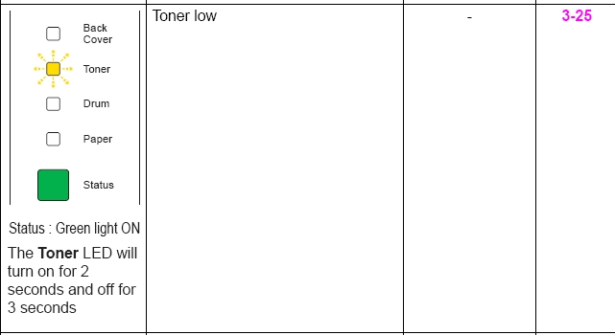

에러 |  | Cause | Remedy
토너 부족 | 1 | toner sensor 케이블 연결 불량 | 센서체크를 실행"(Factory Inspection Mode in 1.3 Service Mode in Chapter7).하여 문제가 있으면 toner sensor PCB ASSY 케이블 재연결.
 | 2 | Toner sensor PCB ASSY 불량 | 교체 - toner sensor PCB ASSY
 | 3 | Panel PCB ASSY 불량 | 교체 - panel PCB ASSY
 | 4 | Main PCB ASSY 불량 | 교체 - main PCB ASSY

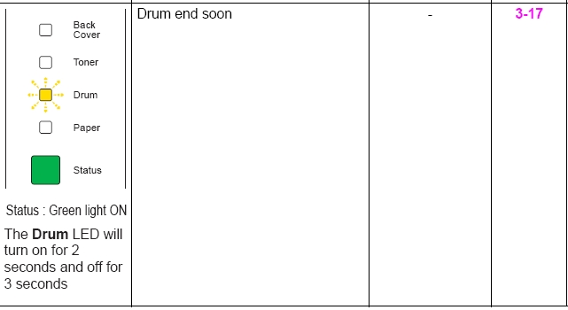

에러 |  | Cause | Remedy
드럼 수명다되어감 | 1 |  | 교체 - 드럼 교체
 | 2 |  | 카운터 초기화

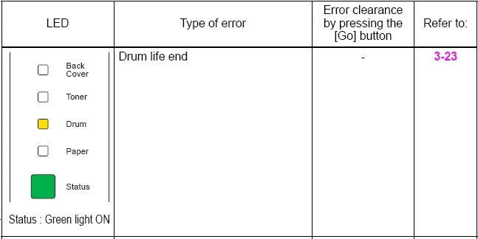

에러 |  | Cause | Remedy
드럼 수명 종료 |  |  | 교체 - drum unit

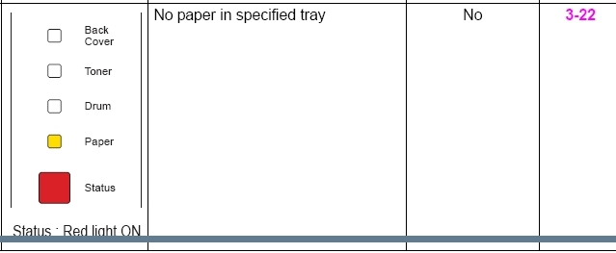

에러 |  | Cause | Remedy
트레이에 용지없음 | 1 | PE actuator가 어딘가에 걸림 | PE actuator 재조립
 | 2 | Harness connection 불량 of PE EG sensor ASSY | PE EG sensor ASSY 재연결
 | 3 | HVPS PCB ASSY 케이블 연결 불량 | HVPS PCB ASSY 케이블 확인 및 재연결
 | 4 | PE EG sensor ASSY 불량 | 교체 - PE EG sensor ASSY
 | 5 | HVPS PCB ASSY | 교체 - HVPS PCB ASSY
 | 6 | Main PCB ASSY 불량 | 교체 - main PCB ASSY

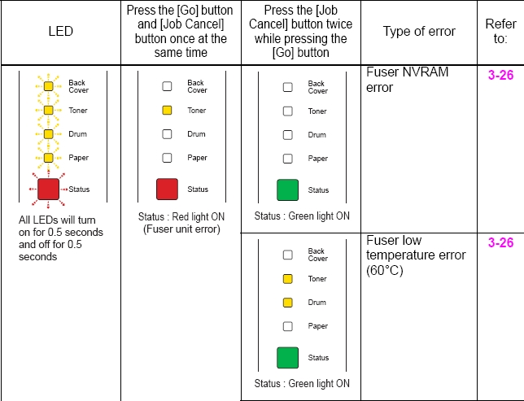

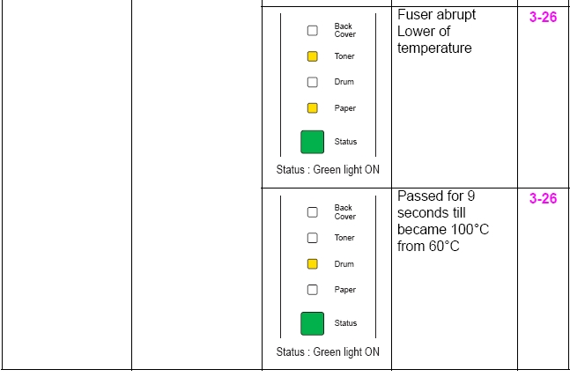

에러 |  | Cause | Remedy
Fuser NVRAM 에러 Fuser 온도 낮음 에러 | 1 | fuser unit 와 eject sensor PCB ASSY 케이블 연결 불량 | between fuser unit 와 eject sensor PCB ASSY 연결 확인
 | 2 | Fuser unit 불량 | 교체 - fuser unit
 | 3 | LVPS PCB 불량 | 교체 - PS PCB unit
 | 4 | Toner LED PCB 불량 | 교체 - toner LED PCB ASSY
 | 5 | Main PCB 불량 | 교체 - main PCB ASSY

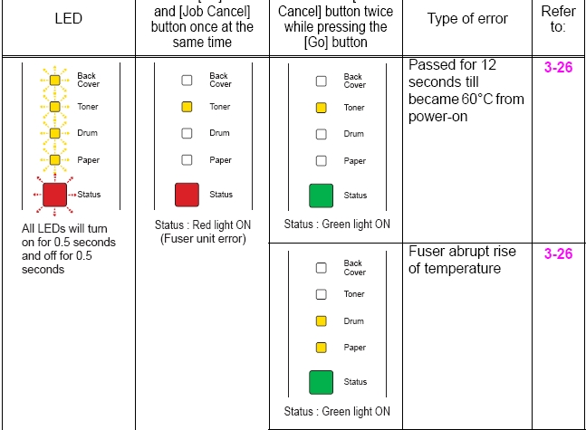

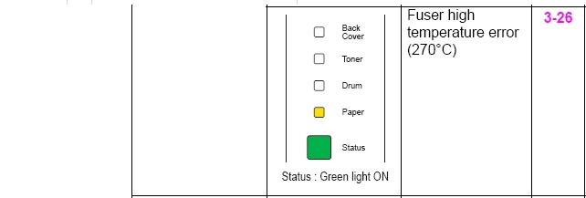

에러 |  | Cause | Remedy
Fuser NVRAM 에러 Fuser 온도 낮음 에러 | 1 | fuser unit 과 eject sensor PCB ASSY 케이블 연결 불량 | between fuser unit과 eject sensor PCB ASSY 연결 확인
 | 2 | Fuser unit 불량 | 교체 - fuser unit
 | 3 | LVPS PCB 불량 | 교체 - PS PCB unit
 | 4 | Toner LED PCB 불량 | 교체 - toner LED PCB ASSY
 | 5 | Main PCB 불량 | 교체 - main PCB ASSY



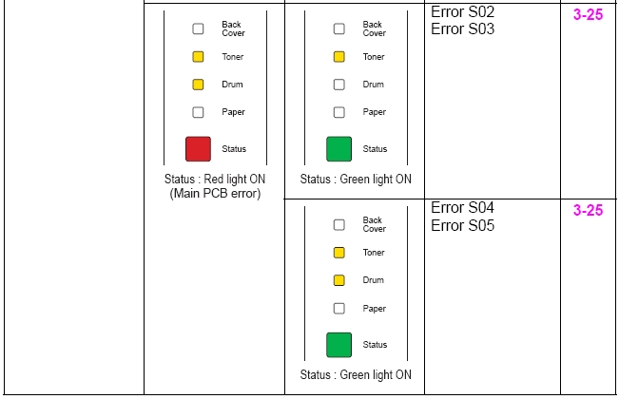

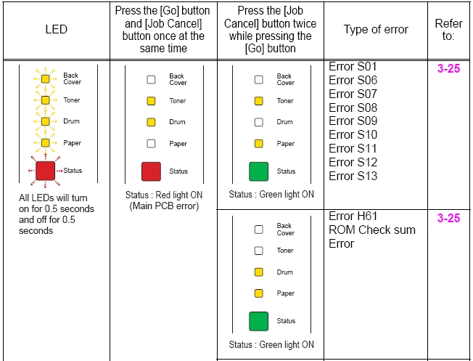

에러 |  | Cause | Remedy
Main PCB 불량 | 1 | 소프트웨어 버그 | 최근 펌웨어 버전으로 업데이트
 | 2 | Main PCB 불량 | 교체 - main PCB ASSY

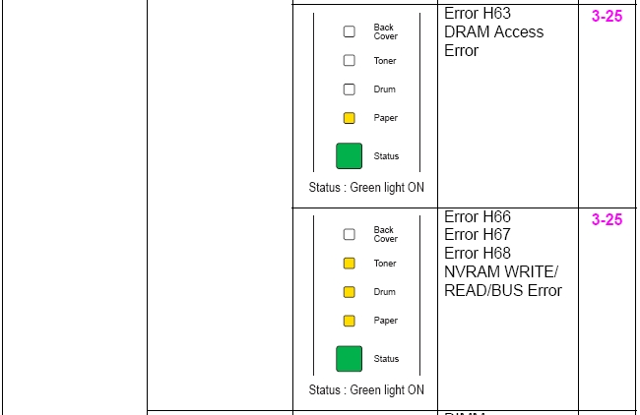

에러 |  | Cause | Remedy
Main PCB 불량 | 1 | 소프트웨어 버그 | 최근 펌웨어 버전으로 업데이트
 | 2 | Main PCB 불량 | 교체 - main PCB ASSY

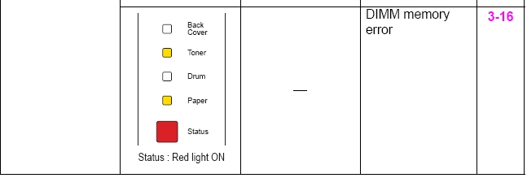

에러 |  | Cause | Remedy
DIMM meomory 에러 | 1 | Main PCB ASSY 불량 | 교체 - main PCB ASSY

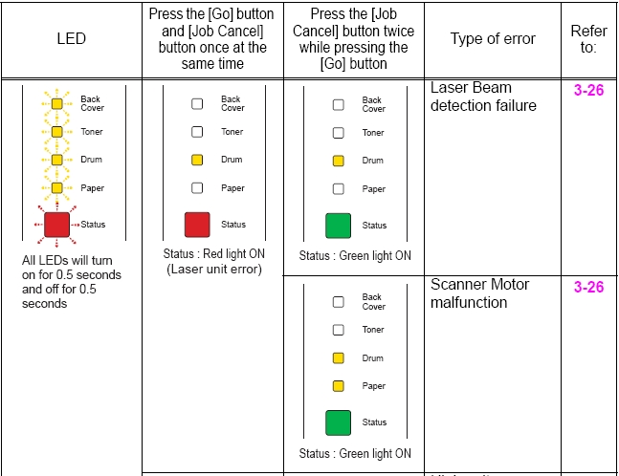

에러 |  | Cause | Remedy
Laser Beam detection 불량 | 1 | Laser unit 케이블 연결 불량 | laser unit 케이블 연결 확인 및 재연결 reconnect them
 | 2 | FG harness ASSY connection 불량 | FG harness ASSY 확인 laser unit와 main PCB ASSY연결 확인 후 재연결
 | 3 | Laser unit 불량 | 교체 - laser unit
 | 4 | Main PCB 불량 | 교체 - main PCB ASSY
Scanner motor malfunction | 1 | Main motor harness connection 불량 | main motor 연결확인 및 재연결
 | 2 | Motor load | motor load cause to turn the each gears
 | 3 | Main motor 불량 | 교체 - drive sub ASSY
 | 4 | LVPS PCB 불량 | 교체 - PS PCB unit
 | 5 | Main PCB 불량 | 교체 - main PCB ASSY

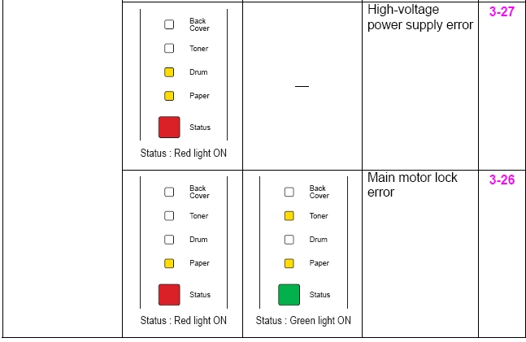

에러 |  | Cause | Remedy
HVPS PCB 불량 | 1 | HVPS PCB ASSY 전극오염 | HVPS PCB ASSY 연결된 전극 청소
 | 2 | HVPS PCB ASSY 연결 불량 | HVPS PCB 와 main PCB 연결확인 및 재연결
 | 3 | HVPS PCB 불량 | 교체 - HVPS PCB ASSY
 | 4 | LVPS PCB 불량 | 교체 - PS PCB unit
 | 5 | Main PCB 불량 | 교체 - main PCB ASSY
Main motor lock 에러 | 1 | Main motor 케이블 연결 불량 | main motor 케이블 연결 확인 및 재연결
 | 2 | Motor load | 각 기어를 돌리는데 원인이 되는 motor에 걸리는 부분 제거
 | 3 | Main motor 불량 | 교체 - drive sub ASSY
 | 4 | LVPS PCB 불량 | 교체 - PS PCB unit
 | 5 | Main PCB 불량 | 교체 - main PCB ASSY
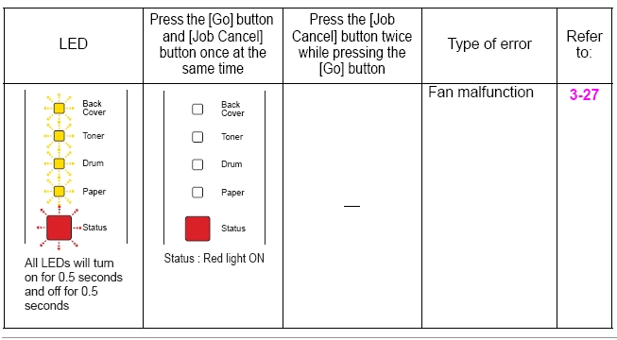

에러 |  | Cause | Remedy
Fan malfunction | 1 | Fan harness connection 불량 | fan motor 60 unit 연결 확인 및 재연결 reconnect it
 | 2 | Fan 불량 | 교체 - fan motor 60 unit
 | 3 | Toner LED PCB 불량 | 교체 - toner LCE PCB ASSY
 | 4 | Main PCB 불량 | 교체 - main PCB ASSY

에러 Code and solution(Laser_LCD 없는 모델)-2140

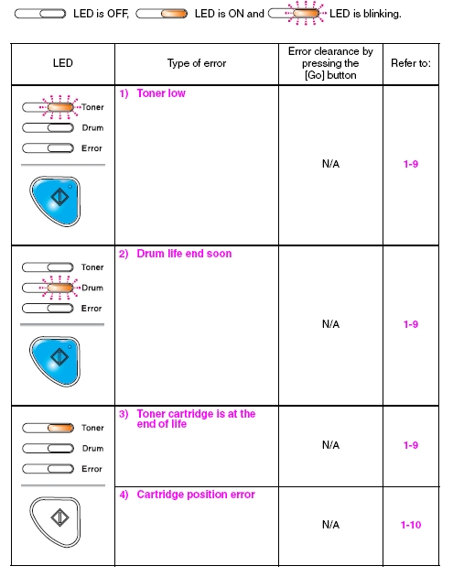

***Type 1), 2), 3) 5000 serise 와 동일

Type of 에러 |  | Cause | Remedy
카트리지 위치 에러 |  | 전원 끄거나 new toner cartridge 감지하는 중에 앞커버 열림 | developing bias voltage와 develop roller counter초기화 ("Developer Roller Counter Reset" in Chapter 5 참조)

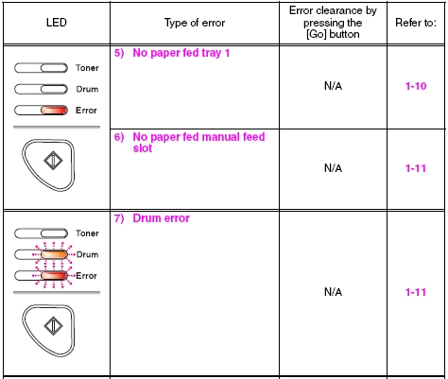

***User check |  | 용지가 트레이에서 정확하게 공급되는지 확인 후 [GO] 버튼을 누른다
Type of 에러 |  | Cause | Remedy
tray1에서 급지된 용지 없음 | 1 | Registration front sensor 불량 | 센서체크를 실행"(Factory Inspection Mode in 1.3 Service Mode in Chapter7).하여 문제가 있으면 registration front sensor PCB ASSY 교체
 | 2 | Lift arm와 roller holder ASSY 정확하게 조립되지 않음 | Be sure to put the boss of the roller holder ASSY into the hole on the lift arm securely
 | 3 | registration front sensor PCB ASSY 케이블 연결 불량 | registration front sensor PCB ASSY 케이블 연결 확인 및 재연결
 | 4 | Harness connection 불량 of T1 solenoid | T1 solenoid, 연결확인 및 재연결
 | 5 | Plate-up function malfunction | 교체 - paper tray
 | 6 | Toner LED PCB ASSY 불량 | 교체 - toner LED PCB ASSY
 | 7 | Main PCB ASSY 불량 | 교체 - main PCB ASSY
수동급지함에서 용지 급지 안됨 | 1 | registration front sensor PCB ASSY 케이블 연결 불량 | registration front sensor PCB ASSY 연결상태 확인
 | 2 | Registration front sensor 불량 | 센서체크를 실행"(Factory Inspection Mode in 1.3 Service Mode in Chapter7).하여 문제가 있으면 registration front sensor PCB ASSY 교체
 | 3 | Toner LED PCB ASSY 불량 | 교체 - toner LED PCB ASSY
 | 4 | Main PCB ASSY 불량 | 교체 - main PCB ASSY

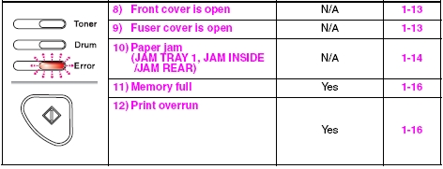

***User check |  | Check if the front cover is closed certainly
Type of 에러 |  | Cause | Remedy
앞커버 열림 | 1 | Cover sensor harness ASSY 불량 | 센서체크를 실행"(Factory Inspection Mode in 1.3 Service Mode in Chapter7).하여 문제가 있으면 Cover sensor harness ASSY 교체
 | 2 | Harness connection 불량 of Cover sensor harness ASSY | Cover sensor harness ASSY 케이블 연결 확인 및 재연결
 | 3 | Cover sensor harness ASSY가 front cover안쪽에서 부품에 눌려 파손됨 | 교체 - front cover ASSY
 | 4 | Toner LED PCB ASSY 불량 | 교체 - toner LED PCB ASSY
 | 5 | Main PCB ASSY 불량 | 교체 - main PCB ASSY
퓨져 커버 열림 | 1 | Paper eject actuator가 특정위치에 걸림 | Correc catching of the paper eject actuator
 | 2 | Paper eject actuator 불량 | 교체 - paper eject actuator
 | 3 | Eject sensor PCB ASSY 불량 | 교체 - eject sensor PCB ASSY
 | 4 | Main PCB ASSY 불량 | 교체 - main PCB ASSY
용지걸림 (tray1/ 내부 /뒷면) | 1 | Edge actuator or registration front actuator가 특정위치에 걸림 | edge actuator 또는 registration front actuator 재장착
 | 2 | Paper feeding kit 마모됨 | 교체 - paper feeding kit
 | 3 | Harness connection 불량 of registration front sensor PCB | registration front sensor PCB 케이블 연결상태 확인 및 재연결.
 | 4 | Registration front sensor PCB 불량 | 센서체크를 실행"(Factory Inspection Mode in 1.3 Service Mode in Chapter7).하여 문제가 있으면 registration front sensor PCB ASSY 교체
 | 5 | Toner LED PCB ASSY 불량 | 교체 - toner LED PCB ASSY
 | 6 | Registration ground spring 헐거움 | Registration ground spring 탄성조정(Refer to Fig. 1-4)
 | 7 | Main PCB 불량 | 교체 - main PCB ASSY
메모리 부족 | 1 |  | [GO} 버튼을 누르면 저장된 데이터를 인쇄한다
 | 2 |  | 데이터 용량 또는 해상도를 줄여서 프린트
용량초과 |  |  | 데이터 용량 또는 해상도를 줄여서 프린트

ADS
에러코드 and 해결책 (ADS)

LED 화면 | 문제타입 | 에러코드 | 순서 | 원인 | 해결책
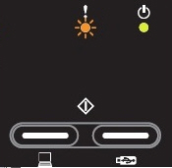 | The double feeding sensor detected multiple documents. (double feeding sensor에 여러장의 종이가 감지 됨) | AB | 1 | double feeding sensor에 대한 잘못된 매개 변수 설정 | double feeding sensor에 대한 매개 변수를 설정

 |  |  | 2 | Double feeding sensor 불량 | double feeding sensor 교체

 |  |  | 3 | Main PCB 불량 | main PCB ASSY 교체

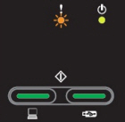 | The document scanning position sensor detected that the document length was 40 cm or more. (The document scanning position sensor가 40cm 이상의 문서를 발견 함) | A2 | 1 | Document scanning position actuator가 기계부분에 잡힘 | document scanning position actuator 재조립

 |  |  | 2 | Main PCB 불량 | main PCB ASSY 교체
 | The document scanning position sensor has not detected the top of the document even after the document has been fed for the specified distance. (문서 스캐닝 위치 센서 문서가 지정된 거리에 대해 방송한 이후에도 문서의 맨을 발견하지 않음) | A3 | 1 | Document scanning position actuator가 기계부분에 잡힘 | document scanning position actuator 재조립

 |  |  | 2 | feeding system 기어첨부 실패 | feeding system 재조립

 |  |  | 3 | Separation pad 불량 | separation pad ASSY 교체
 |  |  | 4 | Abrasion of the pick-up roller ASSY | pick-up roller ASSY 교체

 |  |  | 5 | pick-up roller 의 조정불량또는 굽힘으로 인한 오류 | pick-up roller cover ASSY 교체

 |  |  | 6 | Front cover sensor 불량 | front cover sensor 교체
 |  |  | 7 | One way clutch 불량 | one way clutch 교체
 |  |  | 8 | Main motor 불량 | main motor 교체
 |  |  | 9 | Main PCB 불량 | main PCB ASSY 교체
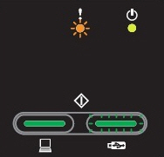 | A non-supported USB device is connected to the USB terminal. (지원되지 않는 USB 장치는 USB 단자에 연결됩니다. | ____ | 1 | Main PCB 불량 | main PCB ASSY 교체

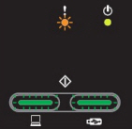 | A USB device with a built-in hub is connected to the USB terminal. (USB 장치 내장 허브의 USB 단자에 연결됩니다.) | ____ | 1 | Main PCB 불량 | main PCB ASSY 교체

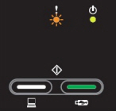 | The scanned data has exceeded the built-in memory capacity. (스캔한 데이터는 내장 메모리 용량을 초과 함) | C7 | 1 | Main PCB 불량 | main PCB ASSY 교체

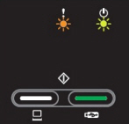 | The first side or second side CIS flat cable is not connected correctly. (This problem occurs only in maintenance mode.) (첫 번째 측면 또는 두 번째 측면 CIS 플랫 케이블이 올바르게 연결되지 않았습니다. (이 문제는 유지 관리 모드에서 발생합니다.) | B0 | 1 | 첫 번째 측면 또는 두 번째 측면 CIS 플랫 케이블의 연결에 실패했습니다 | 첫 번째 측면 또는 두 번째 측면 CIS 플랫 케이블을 다시 연결합니다.

 |  |  | 2 | First side or second side CIS unit 불량 | first side or second side CIS unit 교체

 |  |  | 3 | Main PCB 불량 | main PCB 교체

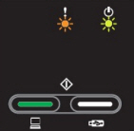 | An error occurred during access to the DRAM in the main PCB ASSY. (메인 PCB ASSY의 DRAM에 접근하는 동안 발생했습니다.) | 3B | 1 | Main PCB 불량 | main PCB 교체

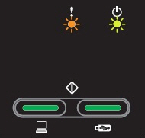 | Program error | E1 | 1 | 국가 코드가 올바르지 않습니다. | 올바른 국가 코드를 입력합니다.

 |  |  | 2 | Main PCB 불량 | main PCB 교체

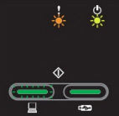 | An error occurred in the ROM checksum. (ROM에러 발생) | E0 | 1 | 국가 코드가 올바르지 않습니다. | 올바른 국가 코드를 입력합니다.

 |  |  | 2 | Main PCB 불량 | main PCB 교체

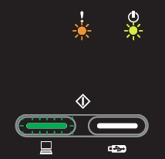 | The country code was not entered correctly. (국가 코드가 올바르게 입력되지 않았습니다.) | F9 | 1 | 국가 코드가 올바르지 않습니다. | 올바른 국가 코드를 입력합니다.

 |  |  | 2 | Main PCB 불량 | main PCB 교체

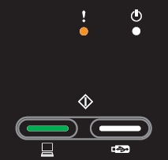 | The page counter for the separation pad has reached the limit. (페이지 카운터는 한계에 도달했습니다.) | ____ | 1 | separation pad or pick-up roller 수명 다 됨 | separation pad or pick-up roller 교체

 |  |  | 2 | Main PCB 불량 | main PCB 교체

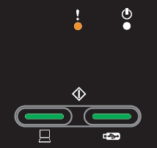 | The page counters for both the separation pad and the pick-up roller have reached the limit. (분리 패드와 픽업 롤러 모두 페이지 카운터 한도에 도달했습니다.) | ____ | 1 | separation pad or pick-up roller 수명 다 됨 | separation pad or pick-up roller 교체

 |  |  | 2 | Main PCB 불량 | main PCB 교체

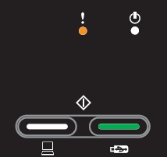 | The page counter for the pick-up roller has reached the limit. (픽업 롤러의 페이지 카운터는 한계에 도달했습니다.) | ____ | 1 | separation pad or pick-up roller 수명 다 됨 | separation pad or pick-up roller 교체

 |  |  | 2 | Main PCB 불량 | main PCB 교체

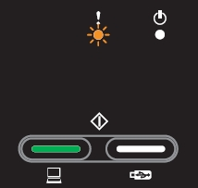 | The front cover sensor detected an open front cover in the ready state. (앞면 표지 센서가 준비 상태에서 열려있는 전면 커버를 발견) | A4 | 1 | 전면 커버 릴리스 레버 스프링 부착 실패 | front cover release lever spring 재조립

 |  |  | 2 | Front cover release lever attachment 불량 | front cover release lever 재조립

 |  |  | 3 | front cover sensor harness 연결실패 | front cover sensor harness 재연결

 |  |  | 4 | Front cover sensor 불량 | front cover sensor 교체
 |  |  | 5 | Main PCB 불량 | main PCB 교체
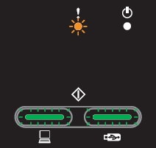 | A USB device not within the specifications is connected to the USB terminal, resulting in overcurrent. (사양 내에서 USB 장치는 이상 전류가 발생 함) | CA | 1 | Main PCB 불량 | main PCB 교체

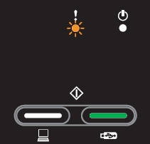 | The front cover sensor detected an open front cover during scanning. (앞면 표지 센서 스캐닝하는 동안 열린 표지를 발견) | A4 | 1 | 전면 커버 릴리스 레버 스프링 부착 실패 | front cover release lever spring 재조립

 |  |  | 2 | Front cover release lever attachment 불량 | front cover release lever 재조립

 |  |  | 3 | front cover sensor harness 연결실패 | front cover sensor harness 재연결

 |  |  | 4 | Front cover sensor 불량 | front cover sensor 교체
 |  |  | 5 | Main PCB 불량 | main PCB 교체
When all LEDs are flashing, press either start button ([Scan to PC] or [Scan to USB]), and the LED display changes according to the error cause as described below. (모든 LED가가 깜박이 때 키를 두 버튼을 시작합니다 ([스캔에 PC] 또는 [스캔에 USB]), 그리고 아래 설명된 오류 원인에 따라 LED 디스플레이로 변경됩니다.)

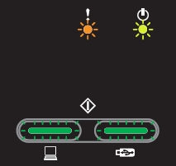 Write error in the EEPROM of the main PCB (메인 PCB의 EEPROM에 쓰기 오류) | 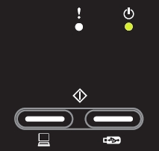 When the [Scan to PC] button is pressed | E6 | 1 | 국가 코드가 올바르지 않습니다. | 올바른 국가 코드를 입력합니다.

 | 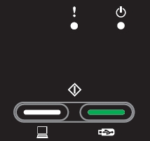 When the [Scan to USB] button is pressed |  | 2 | Main PCB 불량 | main PCB 교체

Color parameter in the ROM does not match the first side or second side CIS unit. (ROM의 색상 매개 변수는하지 않습니다 첫 번째 측면 또는 두 번째 측면 CIS 유닛이 동일합니다.) | 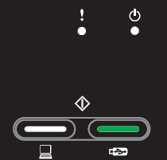 When the [Scan to PC] button is pressed | A7 | 1 | 첫 번째 측면 또는 두 번째 측면 CIS 유닛의 고장 | first side or second side CIS unit 교체

 | 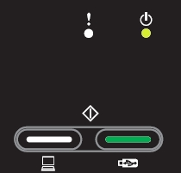 When the [Scan to USB] button is pressed |  | 2 | Main PCB 불량 | main PCB 교체

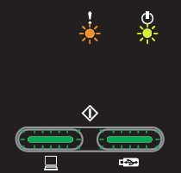

A scanning error occurred while scanning the image. (이미지를 스캔하는 동안 스캔 오류가 발생했습니다.) | 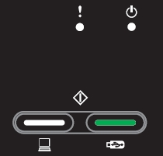 When the [Scan to PC] button is pressed | A9 | 1 | 프로그램 오작동 | 펌웨어를 다시 설치합니다.

 |  |  | 2 | 첫 번째 측면 또는 두 번째 측면 CIS 유닛의 고장 | first side or second side CIS unit 교체

 | 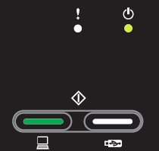 When the [Scan to USB] button is pressed

 |  |  | 3 | Main PCB 불량 | main PCB 교체

Scanner Error B8 | The voltage value was below the lower limit during scanning. (전압값이 스캔하는 동안 내려 감) | B8 | 1 | 첫 번째 측면 또는 두 번째 측면 CIS 유닛의 고장 | first side or second side CIS unit 교체

 |  |  | 2 | Main PCB 불량 | main PCB 교체

Scanner Error B9 | The white level does not increase during scanning although the light intensity was increased. (화이트레벨은 빛의 강도가 증가되었다하더라도 스캔하는 동안 증가하지 않습니다) | B9 | 1 | 첫 번째 측면 또는 두 번째 측면 CIS 유닛의 고장 | first side or second side CIS unit 교체

 |  |  | 2 | Main PCB 불량 | main PCB 교체

Scanner Error BB | A white level not within the standard was scanned when the maintenance mode function "Acquire white level data and set CIS scan area" was executed. (유지 관리 모드 기능 "화이트 레벨의 데이터를 수집 및 CIS 스캔 영역 설정"실행된을하지 않을 경우 표준 이내 화이트레벨은 스캔했습니다.) | BB | 1 | 첫 번째 측면 또는 두 번째 측면 CIS 유닛의 고장 | first side or second side CIS unit 교체

 |  |  | 2 | Main PCB 불량 | main PCB 교체

Scanner Error BD | A black level not within the standard was scanned when the maintenance mode function "Acquire white level data and set CIS scan area" was executed. (유지 관리 모드 기능 "화이트 레벨의 데이터를 수집 및 CIS 스캔 영역 설정"실행된을하지 않을 경우 표준 내의 블랙 레벨은 스캔했습니다.) | BD | 1 | 첫 번째 측면 또는 두 번째 측면 CIS 유닛의 고장 | first side or second side CIS unit 교체

 |  |  | 2 | Main PCB 불량 | main PCB 교체

Unusable Device | A USB device not within the specifications is connected to the USB terminal, resulting in overcurrent. (사양 내에서 USB 장치는 이상 전류가 발생 함) | CA | 1 | Main PCB 불량 | main PCB 교체

